상품제안서
도킹액정형 고속충전 보조배터리 5000mAh | 상품코드: S36901

 |  |  |  |  |  |  | 02-713-8555 | www.synergygift.co.kr
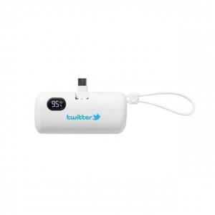 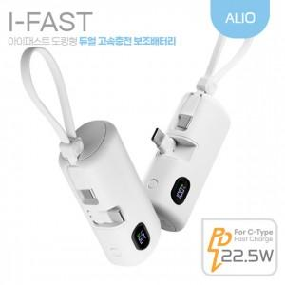

【상세/제작정보】 | 도킹형 PD22.5W,고속 듀얼충전,접이식 메인충전단자,액정형 잔량표시,미니사이즈,생산물첵임보험

【인쇄/포장옵션】 | 풀칼라 / 시판박스

【공급단가】 | 수량 | 30~ | 100~ | 300~ | 1,000~ | 3,000~
*VAT별도 | 단가 | 9,700원 | 9,200원 | 8,800원 | 8,450원 | 8,300원

【상품 URL】 | https://www.synergygift.co.kr:443/src/goods_detail.php?gdno=36901

